Portatil
 |  |  | CUADRO DE COTIZACIONES

Cuadro Comparativo de Cotizaciones

Presupuestos (a) | Empresa (Nombre fiscal de la empresa) | Nº de CUIT, Dirección, Teléfono (Datos de la empresa) | Descripción del bien/ servicio (b) Características de los bienes/ servicios | Imagen producto | Importe Total IVA incluido (moneda nacional) | Forma de Pago (Contado o Cheque) | Observaciones (se debe incluir toda aquella característica que no ha sido posible incluir anteriormente) | Garantía producto
Nº 1 básico | Mercado libre | https://www.mercadolibre.com.co/portatil-computador-dell-intel-core-i3-ssd-512gb-ram-16gb-color-plateado/p/MCO36040434#polycard_client=search-nordic&search_layout=stack&position=1&type=product&tracking_id=2b199374-a841-4b1d-857b-8aa49ca23389&wid=MCO1499524481&sid=search | Portátil Computador Dell Intel Core I3 Ssd 512gb Ram 16gb Color Plateado |  | $1,539,900.00 | contado/cotas | Procesador: Intel Core i3 1215U. Versión del sistema operativo: 11. Edición del sistema operativo: FREE DOS. Nombre del sistema operativo: Windows. Capacidad de disco SSD: 512 GB. Capacidad total del módulo de memoria RAM: 16 GB. Con pantalla táctil: No. Resolución de la pantalla: 1366 px x 768 px. | 1 año
Nº2 estándar | Falabella | https://www.falabella.com.co/falabella-co/product/130267646/PORTATIL-LENOVO-RYZEN-5-7520U-16GB-RAM-512GB-SSD-15,6-FHD-MOD:-V15-G4-AMN-COMPUTADOR/130267647 | PORTATIL LENOVO - RYZEN 5 7520U - 16GB RAM - 512GB SSD - 15,6" FHD - MOD: V15 G4 AMN - COMPUTADOR | 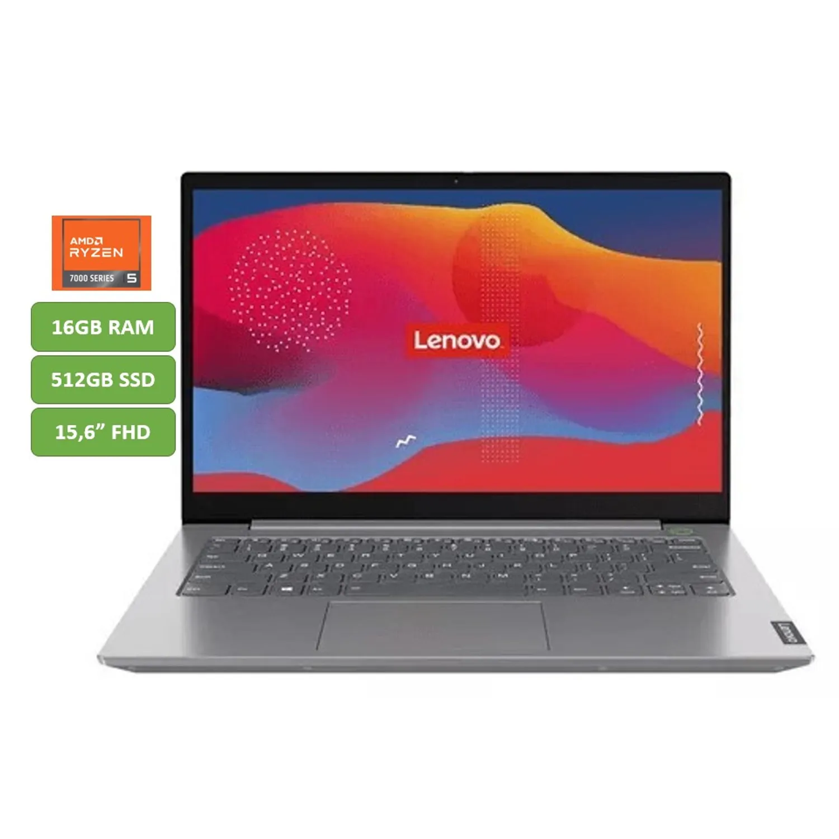 | $1,539,000.00 | contado | pantalla de bisel delgado de 15,6 pulgadas y una resolución Full HD de 1080p, la computadora portátil Lenovo V15 G4 le brinda la experiencia de visualización que necesita para trabajar cómodamente y disfrutar del entretenimiento multimedia Procesador: Ryzen 5 7520U Memoria RAM :16GB LPDDR5 Pantalla:15,6" FHD Almacenamiento:512GB SSD | 1 mes
Nº 3 avanzada | Falabella | https://www.falabella.com.co/falabella-co/product/140717534/PORTATIL-HP-AMD-RYZEN-7-7730U-32GB-RAM-1TB-SSD-PANTALLA-15,6-FHD/140717536 | PORTATIL HP AMD RYZEN 7 7730U 32GB RAM 1TB SSD PANTALLA 15,6" FHD | 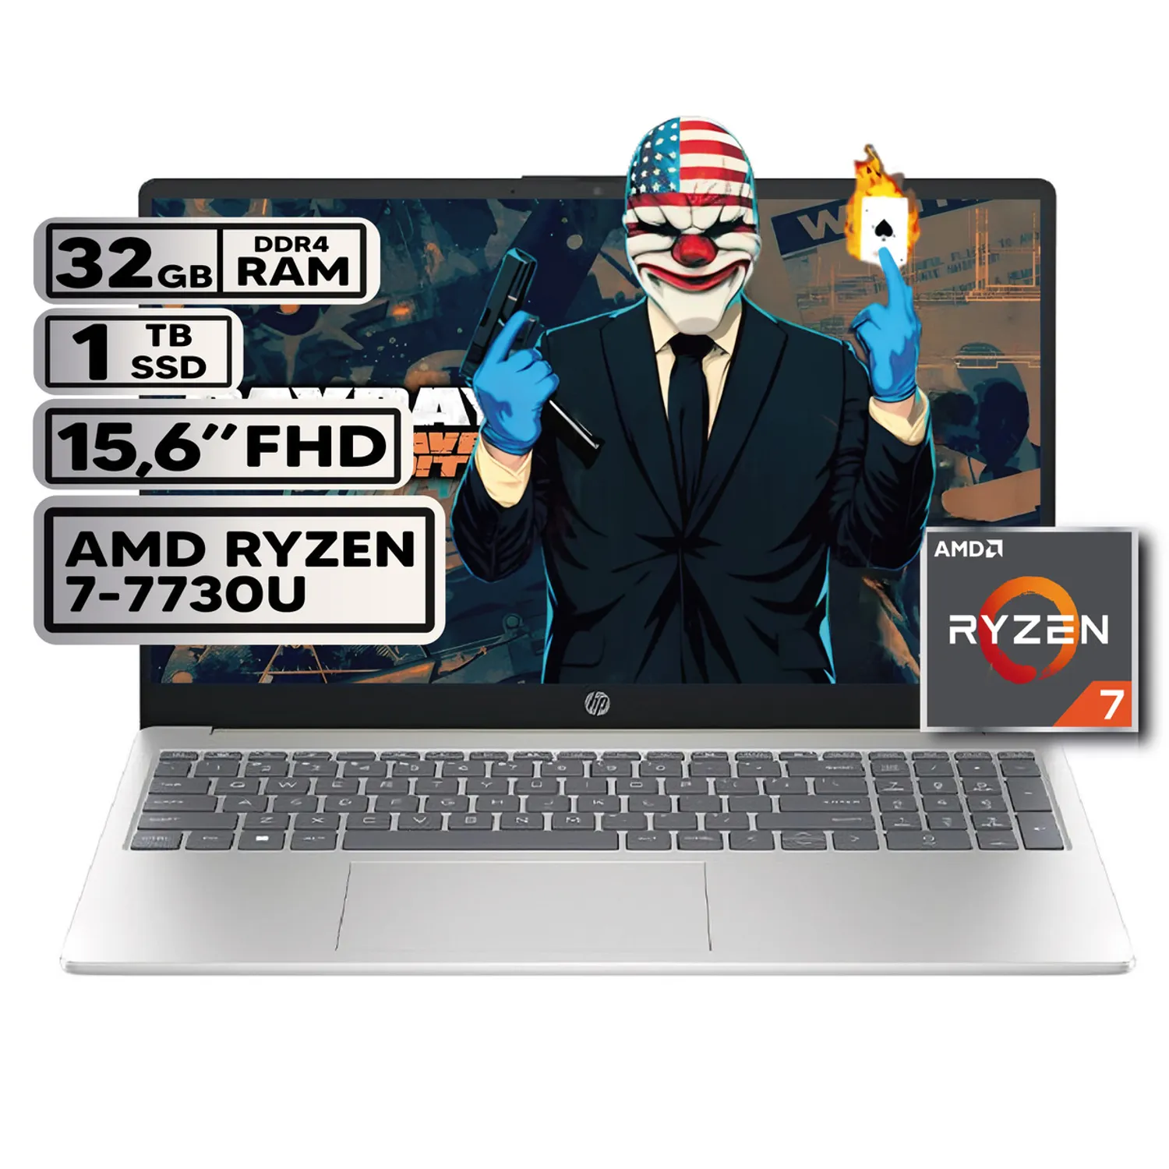 | $2,235,900.00 | contado | Laptop HP 15.6” Full HD con Procesador AMD Ryzen 7 7730U de 8 Núcleos, 32GB Memoria RAM DDR4, Unidad de Almacenamiento SSD 1TB NVMe, Pantalla Antirreflejo FHD de Alta Definición, Gráficos Radeon Integrados, Windows 11 Preinstalado – Portátil de Alto Rendimiento para Profesionales, Estudiantes, Oficina y Multitarea Avanzada | 1 año

PC completo_mesa
 |  |  | CUADRO DE COTIZACIONES

Cuadro Comparativo de Cotizaciones

Presupuestos (a) | Empresa (Nombre fiscal de la empresa) | Nº de CUIT, Dirección, Teléfono (Datos de la empresa) | Descripción del bien/ servicio (b) Características de los bienes/ servicios | Imagen producto | Importe Total IVA incluido (moneda nacional) | Forma de Pago (Contado o Cheque) | Observaciones (se debe incluir toda aquella característica que no ha sido posible incluir anteriormente) | Garantía producto
Nº 1 básico | Alkosto | https://www.alkosto.com/computador-all-in-one-hp-238-pulgadas-cb1023la-intel-core/p/198415262608?fuente=google&medio=cpc&campaign=AK_COL_SMARTGSHP_PEF_CPC_EST_COMP_HP-Computadores_Jun25_EXP_JUN&keyword=&gad_source=1&gad_campaignid=21839899147&gbraid=0AAAAACe2vQdbGSwvL1XVBwsbn54q-_2HJ&gclid=CjwKCAjwuePGBhBZEiwAIGCVS0l80TkNUeQ2wrM-38IDFSnESh9vqu23EOPjRa18fNmdAVc33xPpYxoC-pwQAvD_BwE | Computador All in One HP 23.8" Pulgadas Cb1023la - Intel Core i3 - RAM 8GB - Disco SSD 512 GB - Negro | 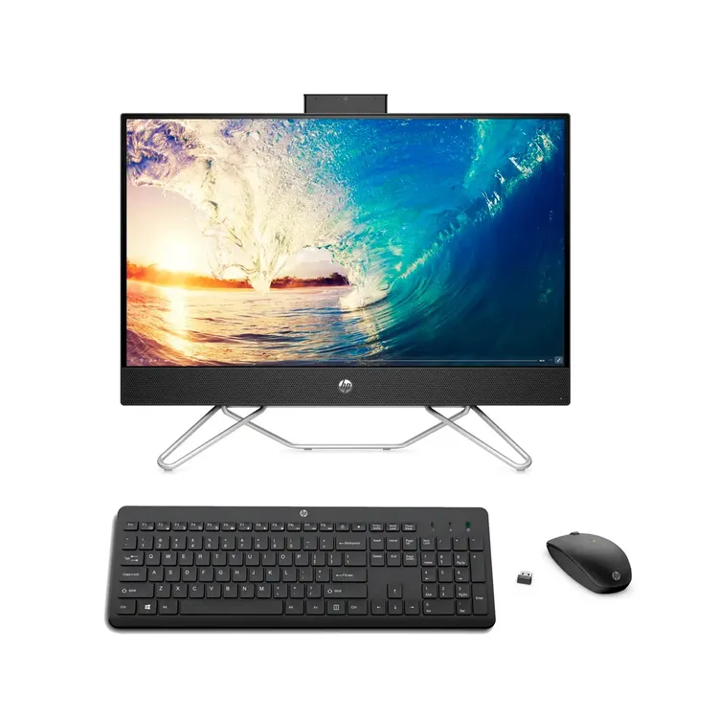 | $1,699,030.00 |  | Intel® Core™ i3-1215U (hasta 4,4 GHz con tecnología Intel® Turbo Boost, 10 MB de caché L3, 6 núcleos y 8 subprocesos) 8GB de RAM DDR4-3200 MHz (1 x 8GB) Unidad de estado sólido de 512GB PCIe® NVMe™ M.2 Pantalla FHD de 60,5 cm (23,8") en diagonal | 1 año de garantía limitada de hardware con soporte técnico telefónico gratuito. 90 días de soporte técnico limitado para software (a partir de la fecha de compra).
Nº2 estándar | Falabella | https://www.falabella.com.co/falabella-co/product/145858378/PC-HP-PRO-MINI-G9-INTEL-CORE-I5-1335U-SSD-512GB-RAM-16GB-21,5-FHD-322PE/145858379 | PC HP PRO MINI G9 INTEL CORE I5 1335U SSD 512GB RAM 16GB 21,5 FHD 322PE |  | $2,239,900.00 | contado | COLOR: NEGRO - MARCA: HP - MODELO: CPU HP PRO MNI 260 G9 MARCA DEL PROCESADOR: INTEL - MODELO: INTEL CORE I5 1335U CANTIDAD DE NUCLEOS: 10 - CANTIDAD DE SUBPROCESOS: 12 VELOCIDAD MAXIMA DEL PROCESADOR: 4.6 GHz SISTEMA: WINDOWS 11 DE PRUEBA TIPO DE ALMACENAMIENTO DISCO: SDD 512GB M.2 NVME PCI EXPRESS CAPACIDAD DE RAM: 16GB DDR4 3200MHZ - PANTALLA: MONITOR HP SERI 3 PRO 322pe" FULL HD 21.45"(1920 X 1080) 60Hz 250 NITS | 1 año
Nº 3 avanzada | Falabella | https://www.falabella.com.co/falabella-co/product/138683805/Computador-de-Escritorio-Janus-Intel-I7-12700-SSD512GB-RAM-16GB-Monitor22-113297/138683806 | Computador de Escritorio Janus Intel I7 12700 SSD512GB RAM 16GB Monitor22 113297 | 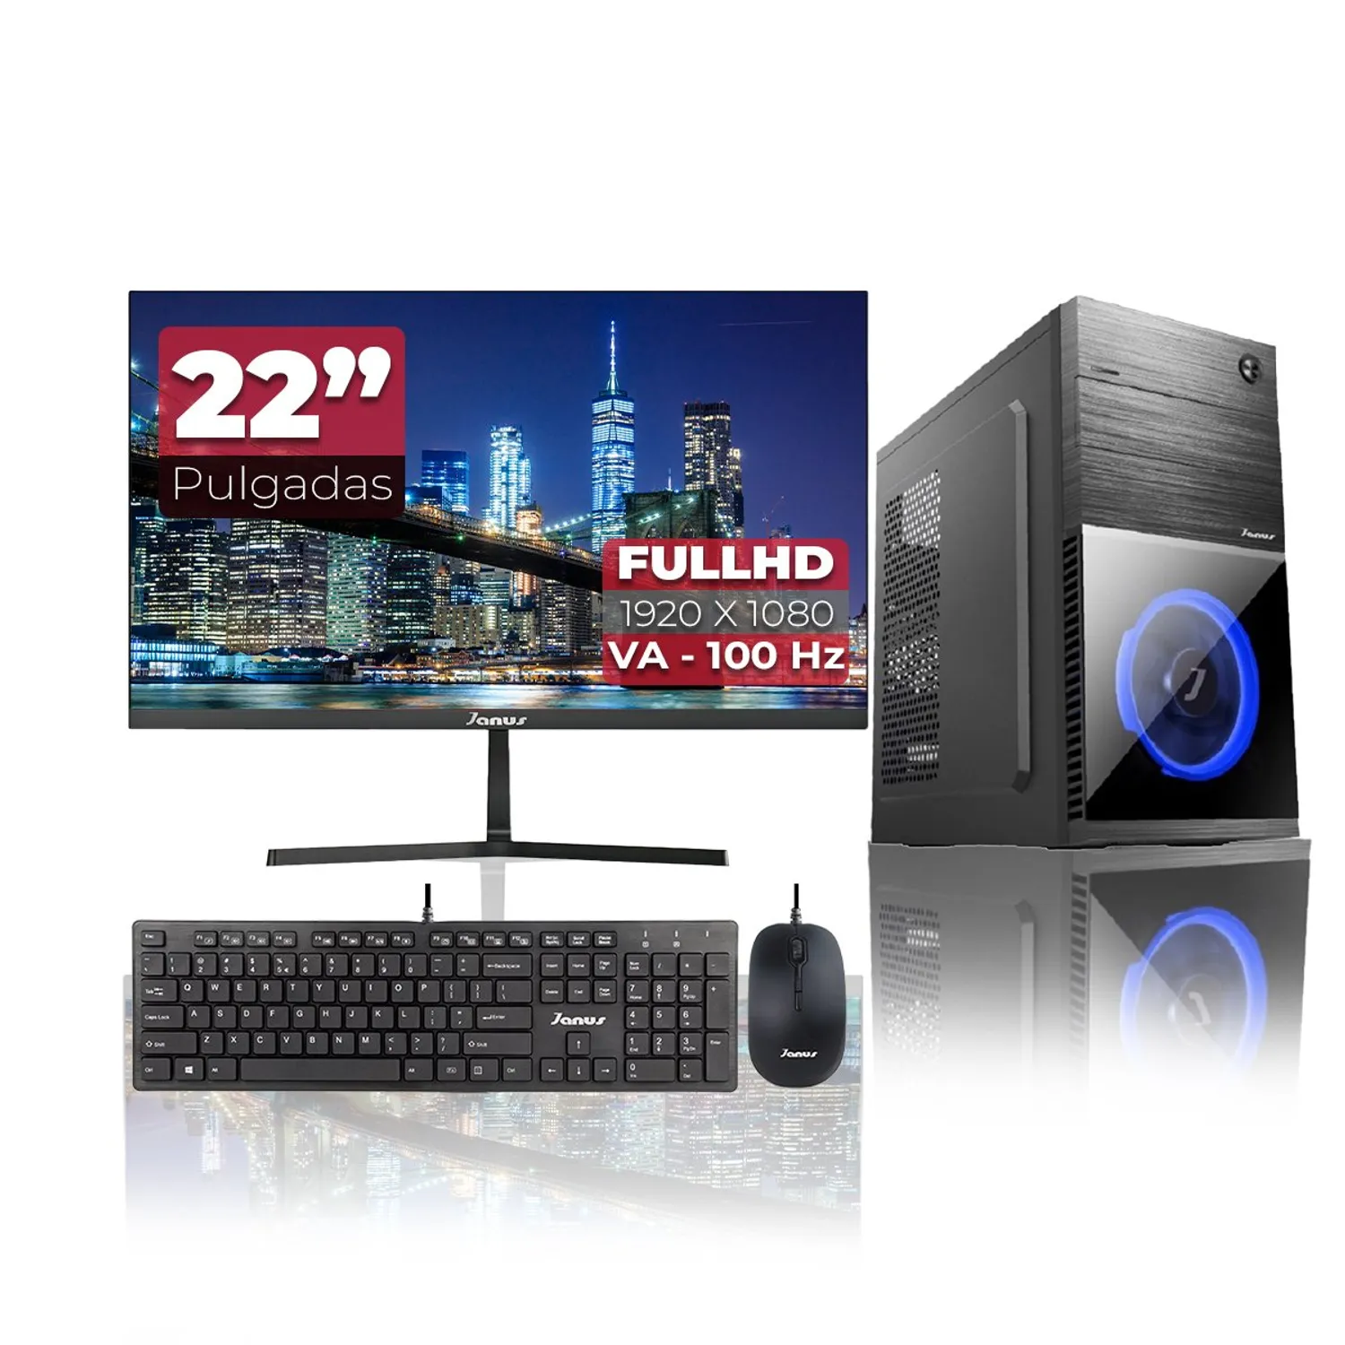 | $3,240,000.00 | contado | Procesador i7‑12700PROCESADOR: INTEL CORE I7 12700 Núcleos: 12 Subprocesos: 20 Frecuencia Básica: 2.10GHz Frecuencia Turbo: 4.90GHz Cache: 25MB TDP: 65W 16 GB de RAM SSD de 512 GB Monitor de 22″ (Full HD) | 2 años

Procesador
 |  |  | CUADRO DE COTIZACIONES

Cuadro Comparativo de Cotizaciones

Presupuestos (a) | Empresa (Nombre fiscal de la empresa) | Nº de CUIT, Dirección, Teléfono (Datos de la empresa) | Descripción del bien/ servicio (b) Características de los bienes/ servicios | Imagen producto | Importe Total IVA incluido (moneda nacional) | Forma de Pago (Contado o Cheque) | Observaciones (se debe incluir toda aquella característica que no ha sido posible incluir anteriormente) | Garantía producto
Nº 1 básico | Mercado libre | https://www.mercadolibre.com.co/procesador-intel-core-i3-10100-bx8070110100-de-4-nucleos-y-43ghz-de-frecuencia-con-grafica-integrada/p/MCO15915916#polycard_client=search-nordic&search_layout=stack&position=1&type=product&tracking_id=1b472ab1-5a3a-4a76-b7e0-3cc1beab4aed&wid=MCO1164805894&sid=search | Procesador Intel Core i3-10100 BX8070110100 de 4 núcleos y 4.3GHz de frecuencia con gráfica integrada |  | $536,034.00 | Contado | Modelo: i3-10100. Producto eficiente y de rendimiento estándar en programas de edición de video, contenido y juegos. Memoria caché de 6 MB, rápida y volátil. Procesador gráfico Intel UHD Graphics 630. Soporta memoria RAM DDR4. Cuenta con Hyper-Threading que favorece la ejecución de programas en simultáneo, al dividir el procesador físico en dos procesadores lógicos. Producto en empaque original. Zócalos compatibles: FCLGA1200. TDP 65 W. | NO
Nº2 estándar | Mercado libre | https://www.mercadolibre.com.co/procesador-intel-core-i5-14400f-25ghz-10-core-lga-1700/p/MCO30085669#polycard_client=search-nordic&search_layout=stack&position=2&type=product&tracking_id=a3d7370d-4002-4b95-9a10-be0b85e81f27&wid=MCO1391636793&sid=search | Procesador Intel Core I5 14400f 2.5ghz 10 Core Lga 1700 |  | $699,000.00 | contado | Modelo: BX8071514400F. Memoria caché de 20 MB, rápida y volátil. Procesador gráfico Sin gráficos. Soporta memoria RAM DDR4. Su potencia es de 65 W. Cuenta con 16 hilos que favorecen la ejecución de múltiples programas a la vez. Zócalos compatibles: Lga1700. | No
Nº 3 avanzada | Techinn | https://chatgpt.com/?hints=search&q=Procesador+Intel+Core+i7-12700K | Intel Core i7‑12700K (12 núcleos) | 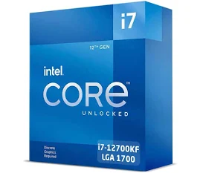 | $1,086,366.00 | contado | Es un procesador híbrido de Intel (8 núcleos de rendimiento + 4 eficientes), muy fuerte en gaming y tareas mixtas; tiene buen rendimiento single-thread, ideal para quienes usan mucho juegos + edición ligera. Necesita placa compatible LGA1700, buena ventilación. | 3 años

Memoria RAM
 |  |  | CUADRO DE COTIZACIONES

Cuadro Comparativo de Cotizaciones

Presupuestos (a) | Empresa (Nombre fiscal de la empresa) | Nº de CUIT, Dirección, Teléfono (Datos de la empresa) | Descripción del bien/ servicio (b) Características de los bienes/ servicios | Imagen producto | Importe Total IVA incluido (moneda nacional) | Forma de Pago (Contado o Cheque) | Observaciones (se debe incluir toda aquella característica que no ha sido posible incluir anteriormente) | Garantía producto
Nº 1 | PCWare | https://www.pcware.com.co/crucial-ram-16gb-ddr4-3200-1x16-pc4-25600-sodimm-1-2v-ct16g4sfra32a?srsltid=AfmBOopQJ6kA5Ls6yHnzStAGJeZQLRdEcs6eNJicwK0dm8eTzRjmLGkT&utm_source=chatgpt.com | Crucial 16 GB DDR4‑3200 SODIMM (CT16G4SFRA32A) | 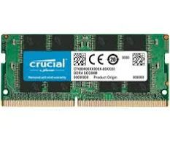 | $299,900.00 | contado | Tipo Componente Memoria RAM Cap. Almacenamiento 16GB RAM (1 x 16) Tipo Memoria Ram DDR4 Latencia CL40 Velocidad Mhz 4800MHz, 5600 MHz | 6 meses por defecto de fabrica
Nº2 | Mips Colombia | https://www.mipscolombia.com | Memoria Ram Fury Color Negro 16 GB Ddr4 Hyperx 3200mhz Hx32C15pb3/16 |  | $177,226.00 | contado | Optimice el rendimiento de su máquina con la tecnología DDR4 SDRAM. Formato de memoria DIMM. Fury Line. Alcanza una velocidad de 3.2 GHz. | 1 año
Nº 3 | Olimpica | https://www.olimpica.com.co | Kingston ValueRAM 16 GB DDR4‑3200 SODIMM |  | $199,186.00 | contado | Marca valorada, buena opción intermedia: no tan “premium” como algunas líneas gamer, pero muy funcional. A tener en cuenta: puede no tener tantas “features extras” de overclock o perfiles XMP agresivos, pero cumple bastante bien. | 1 año

Tarjeta grafica
 |  |  | CUADRO DE COTIZACIONES

Cuadro Comparativo de Cotizaciones

Presupuestos (a) | Empresa (Nombre fiscal de la empresa) | Nº de CUIT, Dirección, Teléfono (Datos de la empresa) | Descripción del bien/ servicio (b) Características de los bienes/ servicios | Importe Unitario (moneda nacional) | Importe Total IVA incluido (moneda nacional) | Forma de Pago (Contado o Cheque) | Observaciones (se debe incluir toda aquella característica que no ha sido posible incluir anteriormente) | Garantía | Imagen
Nº 1 | Clones y periferico | https://clonesyperifericos.com/comprar/tarjeta-de-video-geforce-rtx-3050-ventus-2x-8g-oc/ | Tarjeta De Vídeo Msi Geforce Rtx 3050 Ventus 2x Oc 8gb | $1,140,000 | $1,140,000 | contado | Ofrece ray tracing, DLSS y soporte para 4K | 2 años | 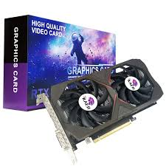
Nº2 | PC Componentes | www.pccomponentes.com | Tarjeta de Video ASUS GeForce RTX 3060 Ti OC Edition 8GB | $1,520,000 | $1,520,000 | contado | ofrece características como ray tracing en tiempo real, IA avanzada y un sistema de enfriamiento eficiente. | 2 años | 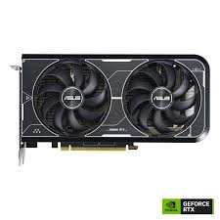
Nº 3 | MercadoLibre | www.mercadolibre.com | MSI Radeon RX 6700 XT Gaming X 12GB | $1,800,000 | $1,800,000 | contado | Potente para juegos AAA y edición de video | 2 años | 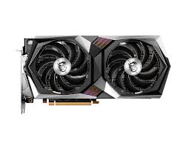

Disco duro interno
 |  |  | CUADRO DE COTIZACIONES

Cuadro Comparativo de Cotizaciones

Presupuestos (a) | Empresa (Nombre fiscal de la empresa) | Nº de CUIT, Dirección, Teléfono (Datos de la empresa) | Descripción del bien/ servicio (b) Características de los bienes/ servicios | Imagen producto | Importe Total IVA incluido (moneda nacional) | Forma de Pago (Contado o Cheque) | Observaciones | Garantía producto
Nº 1 | Falabella | https://www.falabella.com.co/falabella-co/product/140457938/Disco-duro-SEAGATE-1TB-interno-BARRACUDA/140457939 | Disco duro SEAGATE 1TB interno BARRACUDA | 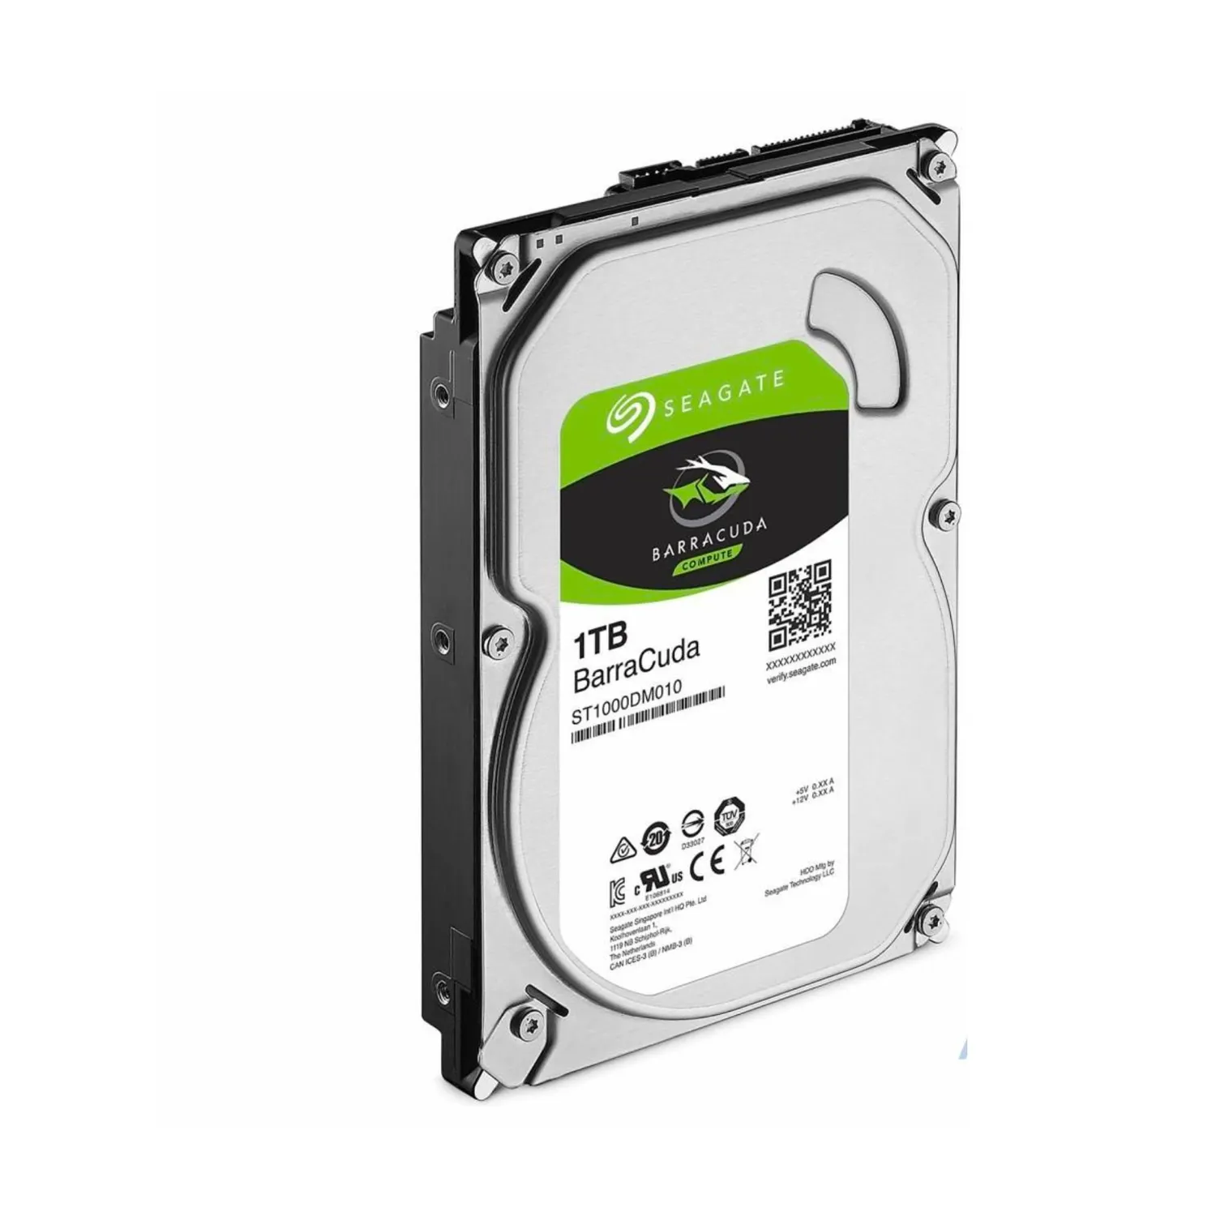 | $199,900.00 | contado | Seagate Barracuda 1TB HDD SATA 3.5” – Disco duro interno tradicional, interfaz SATA III, 7200 RPM, 64 MB caché, ideal para almacenamiento básico y uso doméstico. | 2 años
Nº 2 | Falabella | https://www.falabella.com.co/falabella-co/product/144477897/Disco-Duro-Interno-WD-Purple-1-TB-SATA-6-Gbs-35-para-Vigilancia/144477898 | Western Digital Blue 1TB SSD SATA 2.5” . | 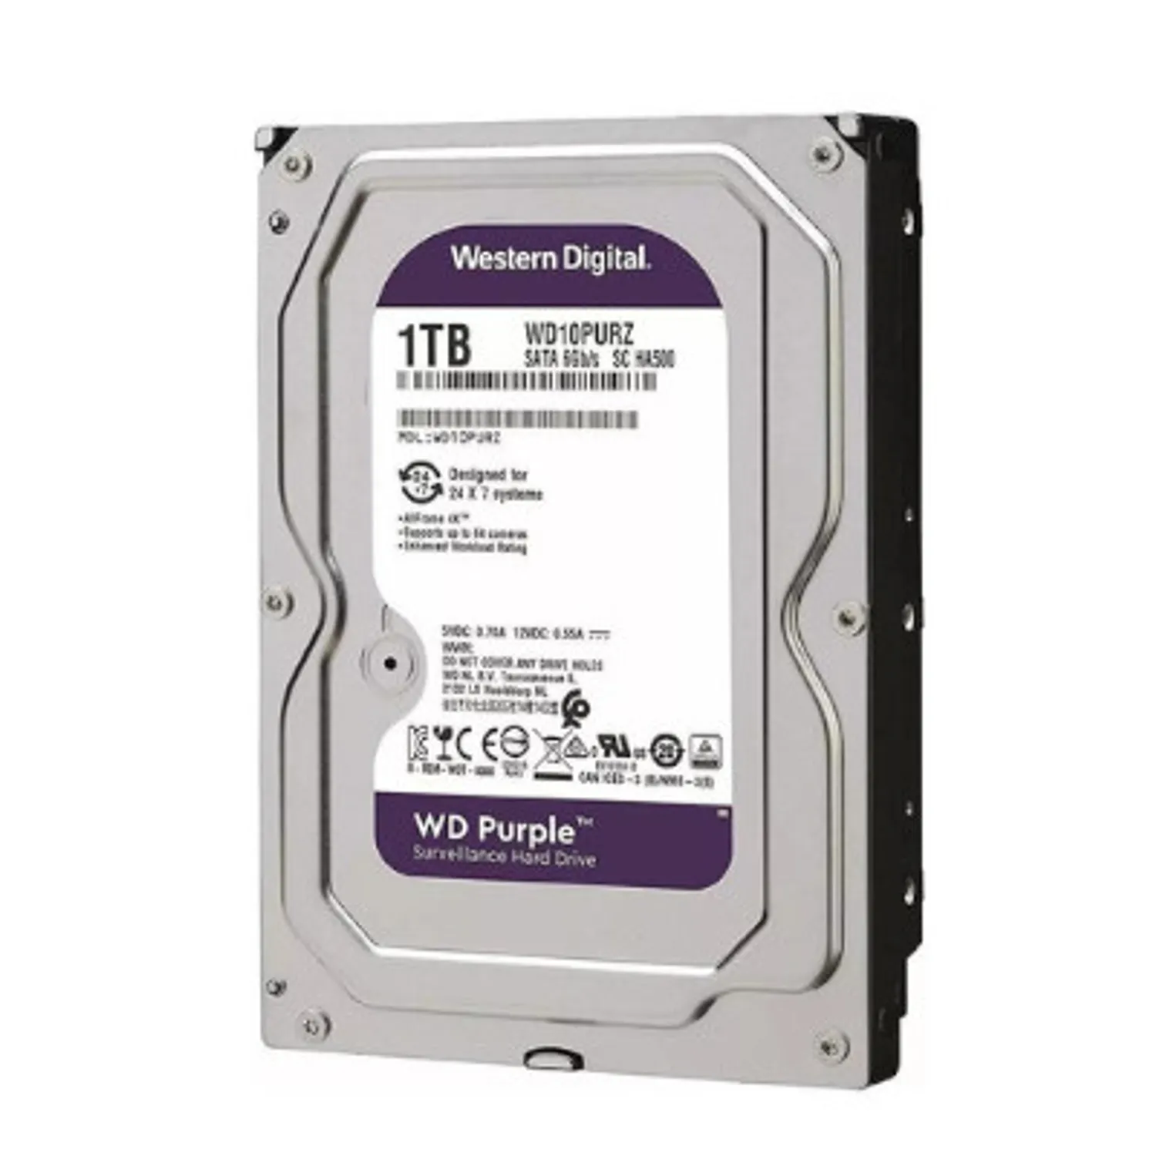 | $299,250.00 | contado | Capacidad de almacenamiento: 1 TB Tipo de disco duro: Interno Conectividad/conexión: Cableado Material: Metal,Plástico Compatible con: Linux,Microsoft Windows,PC/notebook Modo de fabricación: Industrial Requiere Serial Number: Si | 3 años
Nº 3 | Mercado Libre | https://www.mercadolibre.com | Samsung 980 PRO NVMe 1TB M.2 PCIe 4.0 |  | $549,900.00 | contado | Máximo rendimiento. Requiere placa base compatible con M.2 NVMe. Ideal para estaciones de trabajo, proyectos avanzados y uso exigente. | 5 años

Teclado
 |  |  | CUADRO DE COTIZACIONES

Cuadro Comparativo de Cotizaciones

Presupuestos (a) | Empresa (Nombre fiscal de la empresa) | Nº de CUIT, Dirección, Teléfono (Datos de la empresa) | Descripción del bien/ servicio (b) Características de los bienes/ servicios | Imagen producto | Importe Total IVA incluido (moneda nacional) | Forma de Pago (Contado o Cheque) | Observaciones (se debe incluir toda aquella característica que no ha sido posible incluir anteriormente) | Garantía producto
Nº 1 | Falabella | https://www.falabella.com.co/falabella-co/product/20066788/Teclado-gaming-Logitech-g915-mecanico-tkl-negro?utm_source=chatgpt.com | Logitech G915 - Mecánico TKL Negro |  | $1,640,900.00 | contado | Teclado mecánico de gama alta, inalámbrico, perfil bajo, múltiples opciones de conectividad y excelente construcción. Es una de las opciones más premium. Ideal si buscas algo muy robusto, con buenas características y estilo moderno. | 1 año
Nº2 | Falabella | https://www.falabella.com.co/falabella-co/category/CATG33231/Teclados-gamer?utm_source=chatgpt.com | Teclado HyperX Alloy Core RGB (Membrana Semimecánico / Membrana RGB) | 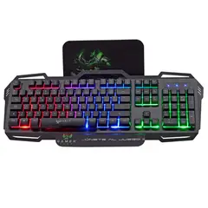 | $199,000.00 | contado | Teclado de membrana / semimecánico con buena iluminación RGB, ideal para juegos casuales, streaming o uso mixto. No tiene el tacto “clicky” de un mecánico firme, pero mucho más silencioso y cómodo si lo vas a usar para escribir también. | 3 meses
Nº 3 | Falabella | https://www.falabella.com.co/falabella-co/product/140625914/Teclado-Maxell-Gaming-Mecanico-2.4ghz-Iluminado/140625915 | Teclado Maxell Gaming Mecanico 2.4ghz Iluminado | 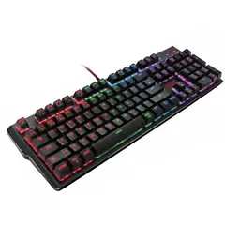 | $246,900.00 | contado | Con pad numérico, teclas de comandos directos e iluminación Juego de luces LED colores RGB, modo de iluminación tipo respiración Teclas anti-fantasma y sensibles para velocidad y comodidad Teclado Mecanico Teclas con velocidad mecanica Marco de acero solido y duradero Cable trenzado resistente de 1.8 metros de largo Entrada conector USB Soporte de inclinación Compatible con Windows Tiene la letra Ñ | 1 año

Monitor
 |  |  | CUADRO DE COTIZACIONES

Cuadro Comparativo de Cotizaciones

Presupuestos (a) | Empresa (Nombre fiscal de la empresa) | Nº de CUIT, Dirección, Teléfono (Datos de la empresa) | Descripción del bien/ servicio (b) Características de los bienes/ servicios | Imagen producto | Importe Total IVA incluido (moneda nacional) | Forma de Pago (Contado o Cheque) | Observaciones (se debe incluir toda aquella característica que no ha sido posible incluir anteriormente) | Garantía producto
Nº 1 | Falabella | https://www.falabella.com.co/falabella-co/product/135617056/Monitor-LG-27MR400-B-27-FHD-AMD-FreeSync-100-Hz/135617057?utm_source=chatgpt.com | LG 27MR400-B (27″, IPS, 100 Hz, 5 ms) |  | $539,900.00 | contado | Buen panel IPS, diseño “sin bordes” en algunos anuncios, FreeSync, buena opción para uso general y gaming casual; no es ultra-rápido pero suficiente para muchos usuarios. | 1 año
Nº2 | Falabella | https://www.falabella.com.co/falabella-co/product/142796009/Monitor-Gamer-Asus-VA27EHF-27-100Hz-Full-HD-1ms-Eye-Care/142796010?utm_source=chatgpt.com | ASUS VA27EHF (27″, IPS, 100 Hz, 1 ms MPRT) | 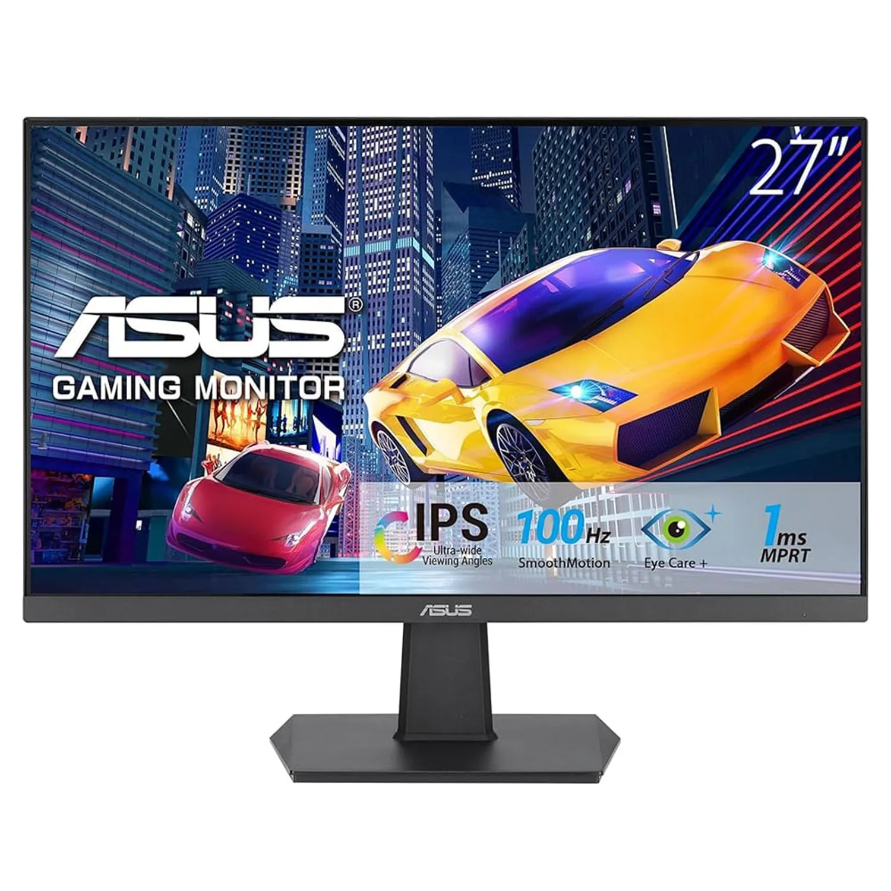 | $569,900.00 | contado | Mejor tiempo de respuesta (1 ms), ideal si haces gaming más activo o lo vas a usar bastante; también tiene funciones de cuidado visual (“Eye Care”) — por ese precio es una muy buena mejora respecto al básico. | 1 año con ASUS por defectos de fabricación.
Nº 3 | Falabella | https://www.falabella.com.co/falabella-co/product/140139722/MONITOR-AOC-27B30H-27-IPS-100HZ?utm_source=chatgpt.com | AOC 27B30H (27″, IPS, 100 Hz, 1-4 ms dependiendo del anuncio) | 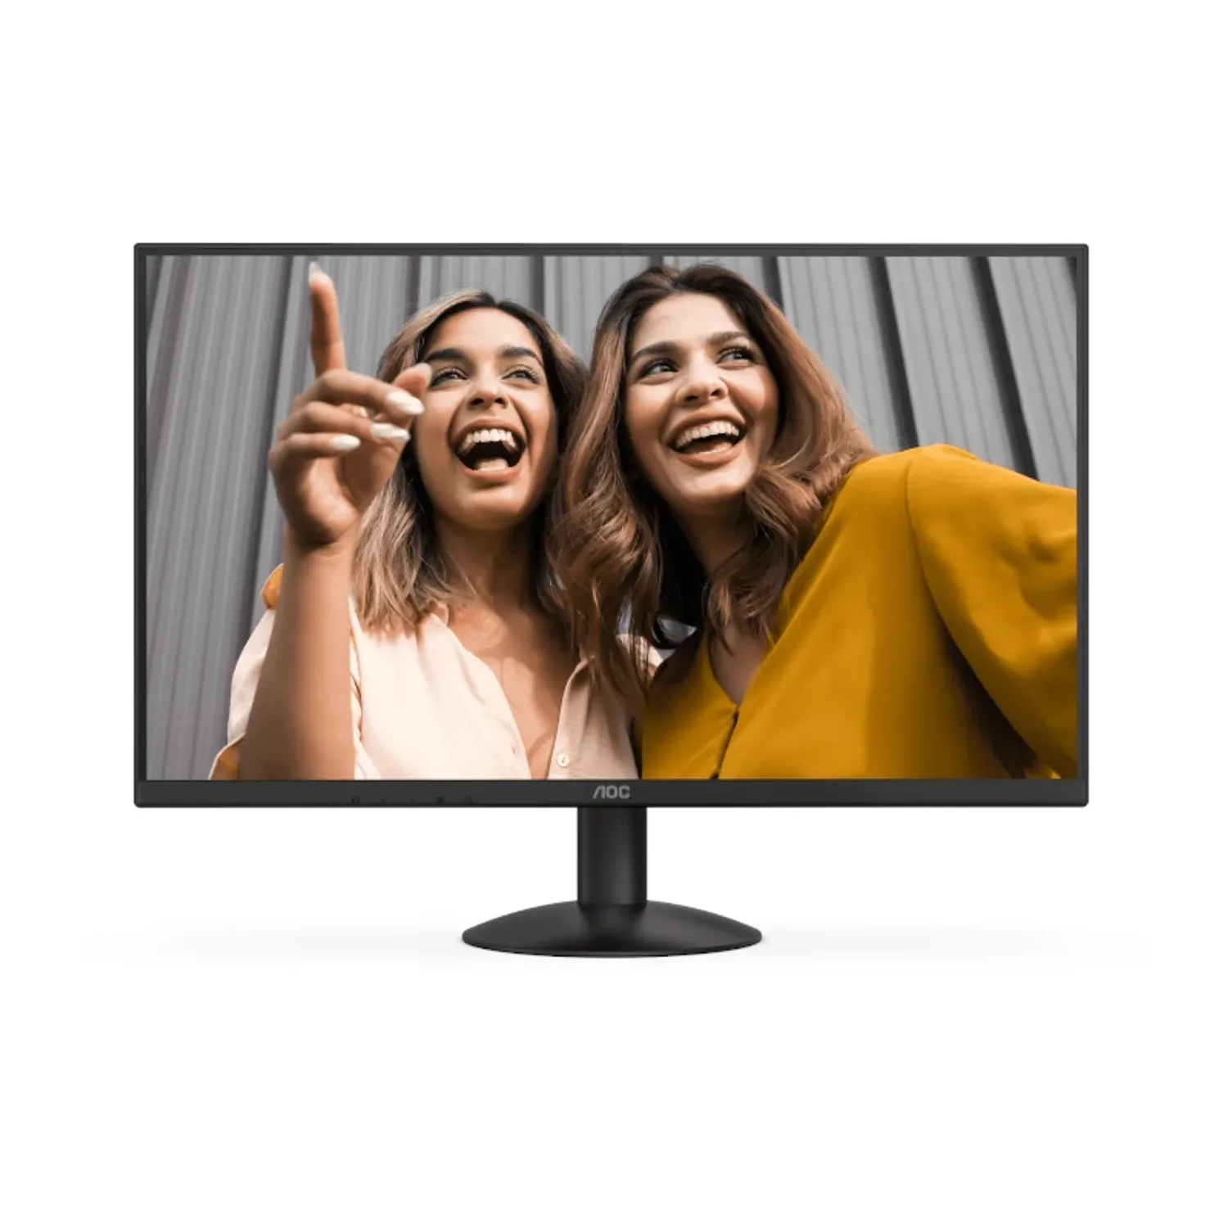 | $539,900.00 | contado | Es la opción más parecida al LG en precio; puede tener tiempos de respuesta algo mayores en algunos casos; buena pantalla IPS, buen rendimiento general; puede que los extras (como ajustes del soporte, entradas, calidad de color) no sean tan “premium”. | 1 año

Mouse
 |  |  | CUADRO DE COTIZACIONES

Cuadro Comparativo de Cotizaciones

Presupuestos (a) | Empresa (Nombre fiscal de la empresa) | Nº de CUIT, Dirección, Teléfono (Datos de la empresa) | Descripción del bien/ servicio (b) Características de los bienes/ servicios | Imagen producto | Importe Total IVA incluido (moneda nacional) | Forma de Pago (Contado o Cheque) | Observaciones (se debe incluir toda aquella característica que no ha sido posible incluir anteriormente) | Garantía producto
Nº 1 | Mercado libre | https://www.mercadolibre.com.co/mouse-genius-ergo-8300s-wireless-vertical-7-bot-ergonomico-color-negro/p/MCO34224509?pdp_filters=item_id:MCO2681674098#is_advertising=true&searchVariation=MCO34224509&backend_model=search-backend&position=1&search_layout=stack&type=pad&tracking_id=0a52046e-ae36-4053-8777-53e9f93713f1&ad_domain=VQCATCORE_LST&ad_position=1&ad_click_id=NWI5NjEzY2MtZTM2Ny00MWQzLWExZDctMTdhNjY1ZWVlZWIz | Mouse Genius Ergo 8300s Wireless Vertical 7-bot Ergonomico Color Negro | 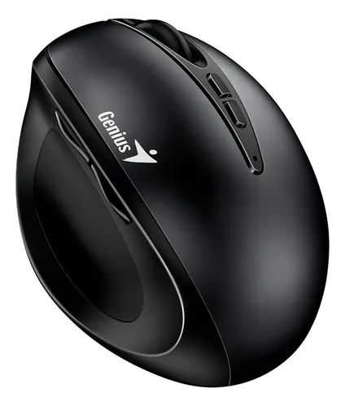 | $84,900.00 | contado/cotas | Inhalambrico Vertical Ergonómico DPI 1600 | No
Nº2 | Alkosto | https://chatgpt.com/?hints=search&q=Mouse+Gaming+Logitech+G502+Hero | Logitech G502 Hero | 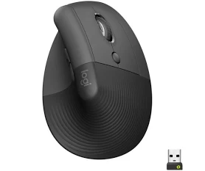 | $259,900.00 | contado | Este no es vertical, pero tiene forma ergonómica con buen agarre para palma/claw, botonería programable abundante, sensor de alta precisión; ideal si buscas un mouse para gaming con mucho control. | 1 año
Nº 3 | Falabella | https://chatgpt.com/?hints=search&q=Mouse+Gamer+Programable+Vertical+Ergon%C3%B3mico+9+Botones+T50+Zelotes+- | Zelotes T50 Vertical 9‑Botones | 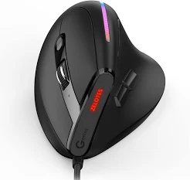 | $246,900.00 | contado | Versión vertical económica, con 9 botones programables lo que es sorprendente para el precio; podría servir si buscas algo ergonómico sin gastar mucho. Pero materiales, precisión del sensor, soporte pueden ser más básicos. | 1 año

Servidor
Presupuestos (a) | Empresa (Nombre fiscal de la empresa) | Nº de CUIT, Dirección, Teléfono (Datos de la empresa) | Descripción del bien/ servicio (b) Características de los bienes/ servicios | Imagen producto | Importe Total IVA incluido (moneda nacional) | Forma de Pago (Contado o Cheque) | Observaciones (se debe incluir toda aquella característica que no ha sido posible incluir anteriormente) | Garantía producto
Nº 1 básico | Mercado libre | https://www.mercadolibre.com.co/portatil-computador-dell-intel-core-i3-ssd-512gb-ram-16gb-color-plateado/p/MCO36040434#polycard_client=search-nordic&search_layout=stack&position=1&type=product&tracking_id=2b199374-a841-4b1d-857b-8aa49ca23389&wid=MCO1499524481&sid=search | Portátil Computador Dell Intel Core I3 Ssd 512gb Ram 16gb Color Plateado | 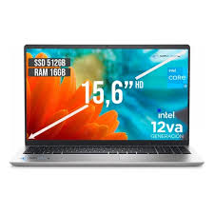 | $1,539,900.00 | contado/cotas | Procesador: Intel Core i3 1215U. Versión del sistema operativo: 11. Edición del sistema operativo: FREE DOS. Nombre del sistema operativo: Windows. Capacidad de disco SSD: 512 GB. Capacidad total del módulo de memoria RAM: 16 GB. Con pantalla táctil: No. Resolución de la pantalla: 1366 px x 768 px. | 1 año
Nº2 estándar | Falabella | https://www.mercadolibre.com.co/notebook-hp-victus-ryzen-5-7535hs-8gb-ddr5-512gb-15-fb2063dx-color-negro/p/MCO41231576#polycard_client=search-nordic&search_layout=stack&position=2&type=product&tracking_id=2960969c-4bbe-43f4-a4a0-e32b991104a4&wid=MCO1682825387&sid=search | Notebook Hp Victus Ryzen 5-7535hs 8gb Ddr5 512gb 15-fb2063dx Color Negro | 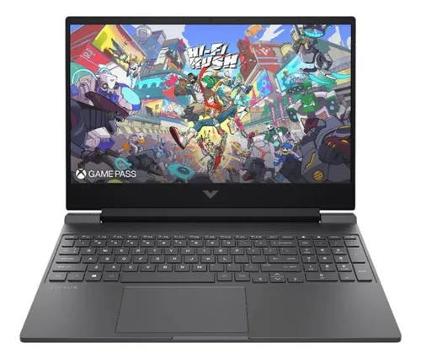 | $2,808,000.00 | contado/cotas | Procesador: AMD Ryzen 5 7535HS. Versión del sistema operativo: 11. Nombre del sistema operativo: Windows. Capacidad de disco SSD: 512 GB. Capacidad total del módulo de memoria RAM: 8 GB. Con pantalla táctil: No. Resolución de la pantalla: 1920 px x 1080 px. Resolución de 1920x1080 px. Placa de video AMD RX 6550M. Conexión wifi y bluetooth. Cuenta con 3 puertos USB y puerto HDMI. Posee pad numérico. | No
Nº 3 avanzada | Falabella | https://www.falabella.com.co/falabella-co/product/140717534/PORTATIL-HP-AMD-RYZEN-7-7730U-32GB-RAM-1TB-SSD-PANTALLA-15,6-FHD/140717536 | PORTATIL HP AMD RYZEN 7 7730U 32GB RAM 1TB SSD PANTALLA 15,6" FHD |  | $2,235,900.00 | contado | Laptop HP 15.6” Full HD con Procesador AMD Ryzen 7 7730U de 8 Núcleos, 32GB Memoria RAM DDR4, Unidad de Almacenamiento SSD 1TB NVMe, Pantalla Antirreflejo FHD de Alta Definición, Gráficos Radeon Integrados, Windows 11 Preinstalado – Portátil de Alto Rendimiento para Profesionales, Estudiantes, Oficina y Multitarea Avanzada | 1 año

Disco duro Extern
 |  |  | CUADRO DE COTIZACIONES

Cuadro Comparativo de Cotizaciones

Presupuestos (a) | Empresa (Nombre fiscal de la empresa) | Nº de CUIT, Dirección, Teléfono (Datos de la empresa) | Descripción del bien/ servicio (b) Características de los bienes/ servicios | Imagen producto | Importe Total IVA incluido (moneda nacional) | Forma de Pago (Contado o Cheque) | Observaciones (se debe incluir toda aquella característica que no ha sido posible incluir anteriormente) | Garantía producto
Nº 1 básico | Mercado libre | https://www.mercadolibre.com.co/disco-externo-1-tb-toshiba-canvio-basics-usb-30/p/MCO22636418#polycard_client=search-nordic&search_layout=stack&position=1&type=product&tracking_id=9470b7db-e4be-4037-9054-9cac3cc1eb2f&wid=MCO2500094050&sid=search | 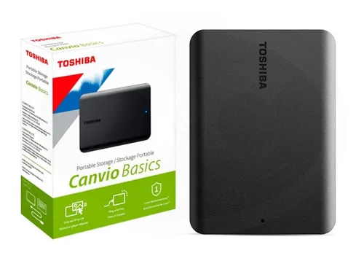 Disco Externo 1 Tb Toshiba Canvio Basics Usb 3.0 |  | $225,900.00 | Contado | Capacidad: 1 TB. Útil para guardar programas y documentos con su capacidad de 1 TB. Resistente a fuertes golpes. Tamaño de 2.5 ". Es compatible con Windows 10. Fácil de transportar. Interfaz de conexión: USB 3.0. Accesorios incluidos: cable usb 3.0. | NO
Nº2 estándar | Mercado libre | https://www.mercadolibre.com.co/procesador-intel-core-i5-14400f-25ghz-10-core-lga-1700/p/MCO30085669#polycard_client=search-nordic&search_layout=stack&position=2&type=product&tracking_id=a3d7370d-4002-4b95-9a10-be0b85e81f27&wid=MCO1391636793&sid=search | Disco Duro Externo Portátil De 2 Tb De Seagate Disco Duro Po |  | $784,900.00 | contado | Capacidad: 1 GB. Útil para guardar programas y documentos con su capacidad de 1 GB. Tamaño de 2.5 ". Fácil de transportar. Interfaz de conexión: USB 3.0. Accesorios incluidos: cable usb. | No
Nº 3 avanzada | Mercado libre | https://www.mercadolibre.com.co/disco-duro-solido-externo-sandisk-2tb-extreme-pro-v2-2000mbs-color-negro/p/MCO24555279#polycard_client=search-nordic&search_layout=stack&position=5&type=product&tracking_id=4205ffb3-2a3e-4be5-8820-0d32c16102ea&wid=MCO1622292555&sid=search | Disco Duro Solido Externo Sandisk 2tb Extreme Pro V2 2000mbs Color Negro |  | $1,020,000.00 | contado | Capacidad: 2 TB. Útil para guardar programas y documentos con su capacidad de 2 TB. Resistente al agua. Fácil de transportar. | No

Servidor en la nube
 |  |  | CUADRO DE COTIZACIONES

Cuadro Comparativo de Cotizaciones

Presupuestos (a) | Empresa (Nombre fiscal de la empresa) | Nº de CUIT, Dirección, Teléfono (Datos de la empresa) | Descripción del bien/ servicio (b) Características de los bienes/ servicios | Importe Unitario (moneda nacional) | Importe Total IVA incluido (moneda nacional) | Forma de Pago (Contado o Cheque) | Observaciones (se debe incluir toda aquella característica que no ha sido posible incluir anteriormente) | Garantía
Nº 1 | Amazon | https://aws.amazon.com/es/pricing/?aws-products-pricing.sort-by=item.additionalFields.productNameLowercase&aws-products-pricing.sort-order=asc&awsf.Free%20Tier%20Type=*all&awsf.tech-category=*all | AWS hosting en todo momento | $2,437,660 | $463,155 | Cuenta bancaria | En Amazon Web Services es el hosting más usado y el más confiable del mercado ideal para diferentes necesidades | 99.99%
Nº2 | Google | https://workspace.google.com/intl/es-419/features/?gad_campaignid=20367422129 | Google Hosting en todo momento | $1,208,866 | $229,685 | Cuenta bancaria | Google hosting es uno servicio de servidores en la nube que se utiliza para empresas para manejar el contenido de las mmismas, provee de correos personalizados a las personas del ambiente | 99.9%
Nº 3 | Hostinger | https://www.hostinger.com/co | Hostinger aloja tu sitio y ten visivilidad de el | $1,342,300 | $255,037 | cuenta bancaria | Hostinger es más para independientes o empresas que quieran alojar su sitio de una froma sencilla he intuitiva | 99.9%
Mejor opción
AWS, porque ofrece una mayor garantía de disponibilidad (99,99%), escalabilidad inmediata si el negocio crece y un ecosistema robusto de servicios que asegura estabilidad, seguridad y respaldo de datos. Aunque su costo es más alto que alternativas como Hostinger y requiere mayor conocimiento técnico que Google Cloud, a largo plazo brinda mayor confiabilidad y flexibilidad, lo que lo convierte en la opción más sólida para asegurar que tu sistema esté siempre disponible y pueda adaptarse a las necesidades futuras de tu empresa.

software licencia
 |  |  | CUADRO DE COTIZACIONES

Cuadro Comparativo de Cotizaciones

Presupuestos (a) | Empresa (Nombre fiscal de la empresa) | Nº de CUIT, Dirección, Teléfono (Datos de la empresa) | Descripción del bien/ servicio (b) Características de los bienes/ servicios | Importe Unitario (moneda nacional) | Importe Total IVA incluido (moneda nacional) | Forma de Pago (Contado o Cheque) | Observaciones (se debe incluir toda aquella característica que no ha sido posible incluir anteriormente) | Imagen
Nº 1 | ahorrosoft | https://ahorrosoft.com/office-2021-professional-plus-1-pc/ | office 2021 profesional plus 1 pc | $137,000 | $137,000 | contado | Office profesional para manejar en varios dispositivos con todas las funciones desbloqueadas para un correcto trabajo | 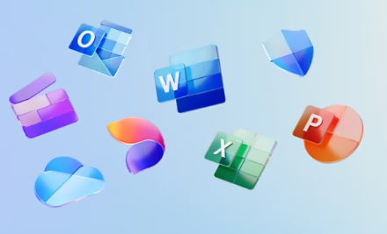
Nº2 | Microsofft | https://www.microsoft.com/es-co/microsoft-365/buy/compare-all-microsoft-365-products | Office familiar varios computadores | $459,900 | $459,900 | contado | Office profesional para manejar en varios dispositivos con todas las funciones desbloqueadas para un correcto trabajo
Nº 3 | Alkosto | https://www.alkosto.com/pin-office-microsoft-365-familia-12-meses-6-usuarios/p/196742123845 | Office familiar varios computadores | $399,900 | $399,900 | contado | Office profesional para manejar en varios dispositivos con todas las funciones desbloqueadas para un correcto trabajo
Mejor opción
Microsoft 365 familia , ya que como somos un equipo de 4 desarrolladores, vamos a tener que tener acceso desde varios ordenadores, acceso en la nube, y además funciones modernas (co-edición, acceso remoto, etc.); por ende es más conveniente esta.

Anti virus
 |  |  | CUADRO DE COTIZACIONES

Cuadro de Cotizaciones

Presupuestos (a) | Empresa (Nombre fiscal de la empresa) | Nº de CUIT, Dirección, Teléfono (Datos de la empresa) | Descripción del bien/ servicio (b) Características de los bienes/ servicios | Importe Unitario (moneda nacional) | Importe Total IVA incluido (moneda nacional) | Forma de Pago (Contado o Cheque) | Observaciones (se debe incluir toda aquella característica que no ha sido posible incluir anteriormente) | Imagen
Nº 1 | Alkosto | https://www.alkosto.com/search?text=anti%20virus | Pin Antivirus McAfee Total Protection 3 Dispositivos - 1 Año | $129,900 | $129,900 | contado | Licencia de McAfee anti virus para la protección del dispositivo contra las amenzas encontradas
Nº2 | Alkosto | https://www.alkosto.com/pin-antivirus-kaspersky-small-office-security-5-equipos-1/p/2005913260358 | Pin Antivirus KASPERSKY Small Office Security 5 equipos - 1 año | $426,900 | $426,900 | contado | Kaspersky Small Office Security combina la simplicidad de la protección de los equipos personales con funciones especiales para mantener su empresa segura mientras los empleados realizan su trabajo.
Nº 3 | AVG | https://www.avg.com/es-co/internet-security?ppc_code=012&ppc=v&om_sem_cid=hho_sem_sy:~es-co_mix_pla_nas_nau_adw_dtp&gad_campaignid=756384421#pc | Pin Antivurus Avg para 10 equipos de un año | $149,900 | $149,900 | contado | Hazte con una tecnología antivirus galardonada, protégete mejor contra las estafas de internet y mantén a los hackers lo más alejados posible de tus datos confidenciales. Todo con AVG Internet Security. | 

